Sheet2
 |  | 명령어 정리 |  | git hub 참조 사이트
 |  |  |  | https://gmlwjd9405.github.io/2017/10/28/how-to-collaborate-on-GitHub-2.html
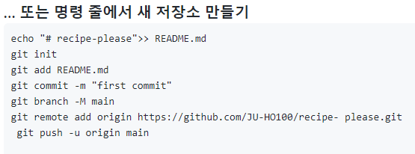

 | 내 이름과 메일주소 등록 |  |  | 로그출력 |  | 브랜치로 이동

 | 현재 상태 출력 |  |  | git에 파일을 모두 등록 |  | 브랜치 삭제

 |  |  |  |  |  |  |  |  |  | git remote add origin https://github.com/JU-HO100/recipe-please.git

 | 내가 저장했던 파일에 대한 설명적기 |  |  | 새로운 브랜치 만들기 |  | 브랜치 병합
 |  |  |  |  |  |  |  |  |  |  |  | shift + home or pageup = 이전 브런치로 이동
 |  |  |  |  |  |  |  |  |  |  |  | shift + end or pagedown = 다음 브런치로 이동

 |  |  |  |  |  |  |  |  |  |  | fatal: Not a valid object name: 'master'.
 |  |  |  |  |  |  |  |  |  |  | 오류가 났을 시 최초의 commit을 하지 않은 상태이기 때문에 master 브랜치에서

 |  |  |  |  |  |  |  |  |  |  | 최초의 커밋을 먼저 해야한다 - git commit -m "name"
 | 만들어진 브랜치 보기 |  |  | 브랜치 만들고 바로 이동 |  | 브랜치의 변경사항 출력

 |  |  |  |  |  |  | soft | 복구된 이력 이후 내용 유지.
 |  |  |  |  |  |  | mixed | 복구된 이력 이후 내용 유지, 그러나 인덱스 초기화, 변경내역을 다시 입력해야함
 | 이전에 저장했던 상태로 복귀 |  |  | 이전에 저장했던 상태로 복귀(복구불가)

 |  |  |  |  | 폴더 이동(절대 경로) |  |  |  | cd /저장소이름/폴더이름

 |  | 폴더 이동(상대 경로)

 |  |  |  |  |  |  | 원격에 잘못 올라간 파일 지우기

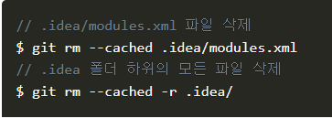

 |  |  |  |  |  | 삭제를 했다면 반드시 원격에 commit을 해줘야 한다

1. 작업공간 설정 |  |  |  |  | 브랜치와 Merge 의 기초
 | 1-1 원하는 폴더 우클릭 한뒤 git bash 클릭 - 작업공간 설정
 | 1-2 git bash 에서 cd /c/작업폴더명 - 절대 좌표로 작업공간 설정 |  |  |  | 실제 개발과정에서 겪을 만한 예제를 하나 살펴보자. 브랜치와 Merge는 보통 이런 식으로 진행한다
2. 최초의 커밋 |  |  |  |  | 1.웹사이트가 있고 뭔가 작업을 진행하고 있다.
 | 1-1. 파일을 작업공간에 집어 넣은다
 | 1-2. git add |  |  |  | 2.새로운 이슈를 처리할 새 Branch를 하나 생성한다.
 | 1-3. git commit -m "설명"
 | 2-1. git clone 내려받을 파일의 원격 주소 |  |  |  | 3.새로 만든 Branch에서 작업을 진행한다.
 | 2-2. 원하는 파일을 잘라내어서 작업공간에 붙여넣기 한뒤 내려받은 폴더 삭제
 | 2-3. git commit -m "설명" |  |  |  | 이때 중요한 문제가 생겨서 그것을 해결하는 Hotfix를 먼저 만들어야 한다. 그러면 아래와 같이 할 수 있다.
3. 원격 주소 설정
 | 1.git remote add 이름 원격주소 |  | 예) git remote add recipe 원격주소 |  | 1.새로운 이슈를 처리하기 이전의 운영(Production) 브랜치로 이동한다.
 | 2.git push 이름 브런치이름 |  | 예) git push recipe view
 |  |  |  |  | 2.Hotfix 브랜치를 새로 하나 생성한다.

 |  |  |  |  | 3.수정한 Hotfix 테스트를 마치고 운영 브랜치로 Merge 한다.
 | 코드
 |  |  |  |  | 4.다시 작업하던 브랜치로 옮겨가서 하던 일 진행한다.

 | git에 작업폴더 등록
 | git init : 작업폴더 등록

 | git branch 생성 및 이동 |  |  |  | 원격 커밋이름 변경하기
 | git branch branch_name : 브런치 생성하기 |  |  |  | git commit --amend
 | git checkout branch-name : 브런치 선택 |  |  |  | 위의 코드를 입력하면 아래의 화면이 나온다
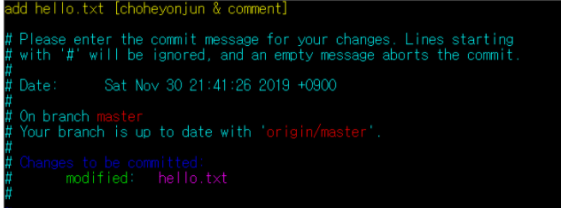
 | git checkout -b branch-name : 브런치 생성 및 이동
 | git checkout -t branch-name : 원격 브런치 선택
 | git push origin branch_name : 원격 저장소에 브란치 등록

 | git에 파일 등록
 | git add -A : 폴더에 있는 파일 모두 git에 등록
 | git add file_name : git에 파일 등록
 | git branch -m branch_name change_branch_name : 브런치 이름 바꾸기

 | 브랜치 목록 보기
 | git branch -r : 원격 브런치 목록 보기
 | git branch -a : 로컬 브런치 목록 보기 |  |  |  | 위의 화면에서 커밋 이름은 바꾸고 ESC를 눌러 입력 모드를 빠져나간 뒤
 |  |  |  |  | :wq 를 눌러 저장을 하고 입력화면을 나간다
 | git push origin --delete branch_name : origin에 등록된 원격브런치 삭제
 | git remote : 저장된 remote 보기 |  |  |  | 그 뒤 git push remote_name branch_name -f
 | git remote rm (리모트이름) : 해당 remote 삭제 |  |  |  | 을 입력하여 반영이 되게 해준다.
 | git remote add (리모트이름) (깃허브주소) : remote 저장

 | pull - push하기 전에는 꼭 pull로 병합 해야한다.
 | git pull remote_name branch_name --allow-unrelated-histories

 | 원격에서 파일 내려받기
 | git clone : 원격 저장소에 등록된 파일 로컬에 가져오기
 | 원격에서 특정 브랜치 내려받기
 | git clone -b (브런치 이름) url주소

*중요 실무에서 사용*

.gitignoer

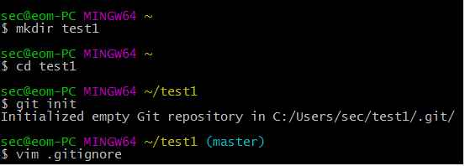

a, i, o 중 아무거나 누르면 입력모드가 된다.
a : 다음 글자
i : 현재 커서
o : 윗줄

이제 파일을 저장해보자. [Esc] 키를 누른뒤, :wq를 입력하여 나가면 된다.
ESC : 입력모드 나가기
:wq : 저장 후 나가기

실제 저장한 곳에 가서 파일을 확인해볼 수 있다. 보통 C:\Users\사용자명\프로젝트명 내부에 .gitignore 파일이 있다.
또는 cat .gitignore를 입력해서 확인해보자.
이제 설정한 파일을 Git이 무시하는지 확인해보자. .DS_Store나 log로 끝나는 파일은 보이지 않는것을 확인할 수 있다.
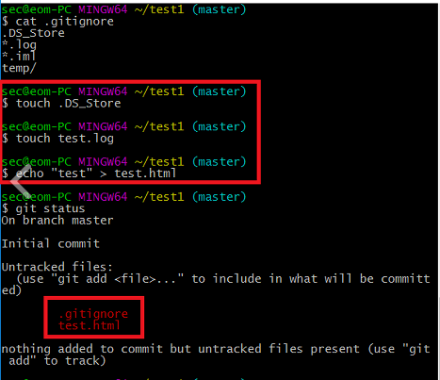

사용 도중에 .gitignore 파일을 만들 경우

$ git rm -r --cached .
$ git add .
$ git commit -m "git ignore add"
$ git push

.gitignore 예시

Github에서 gitignore 예시를 제시해준다. https://github.com/github/gitignore
아예 파일을 만들어주는 싸이트도 있다. https://www.gitignore.io/

# Directories #
/build/
/bin/
target/

# OS Files #
.DS_Store

*.class

# Package Files #
*.jar
*.war
*.ear
*.db

# Eclipse #
.project
.metadata
.classpath
.settings/
.loadpath

bin/**
tmp/**
tmp/**/*
*.tmp
*.bak
local.properties
/src/main/resources/rebel.xml

